A-DAPT Blueprint
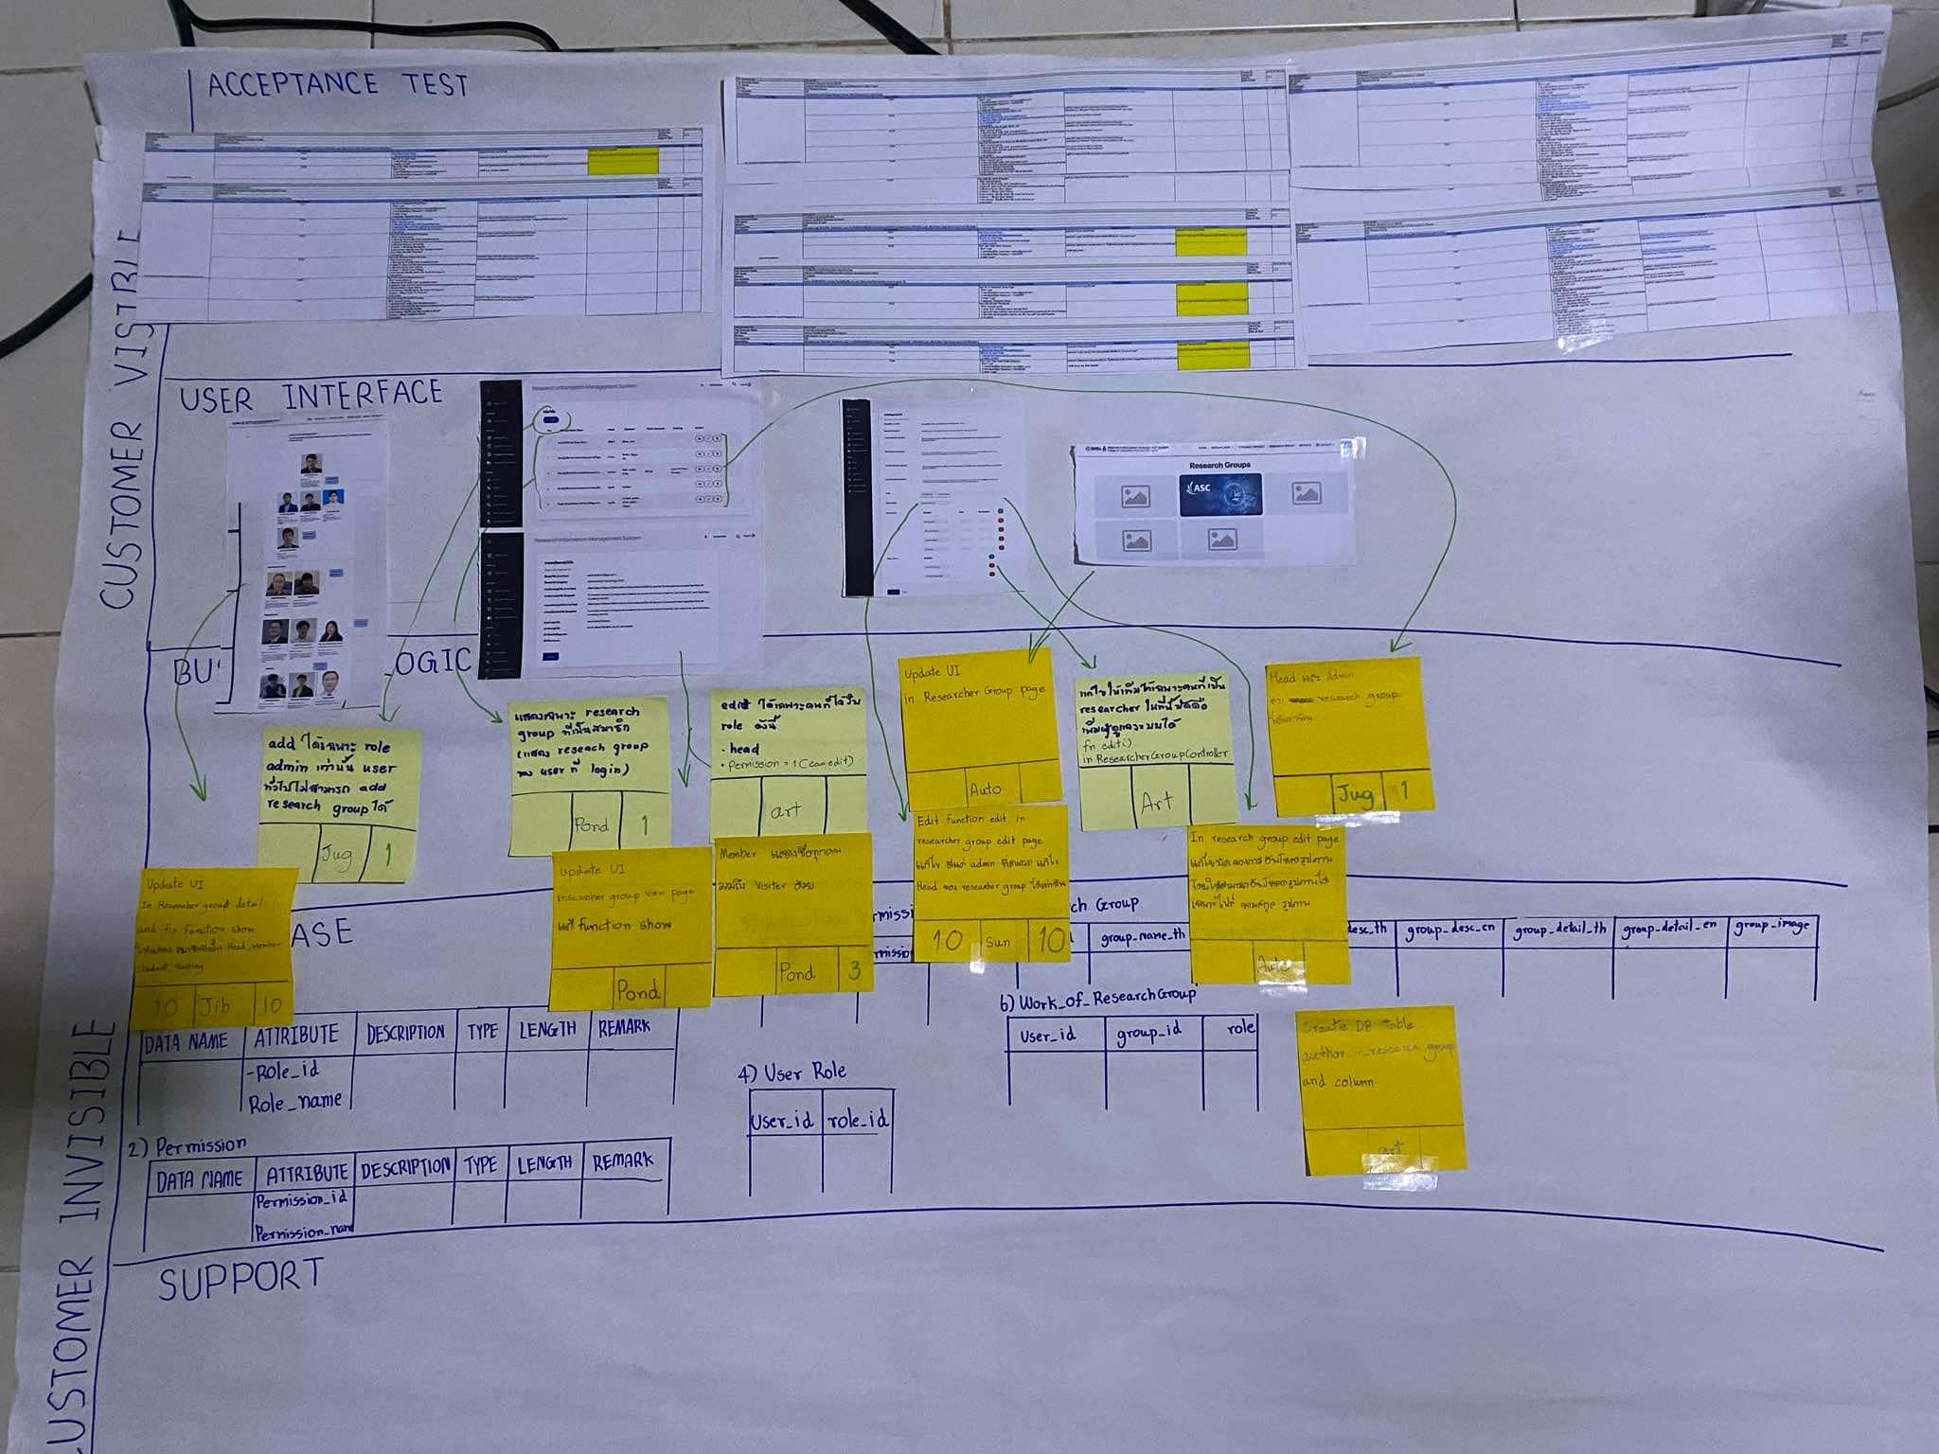
A-DAPT Blueprint
 |  | THEME: | EPIC: | FEATURE: | STORY:
 |  | DESIGNED BY: | DATE: | NOTE:

 | 18. As an authorized researchers, I want to keep the lab information up-to-date.

Capacity
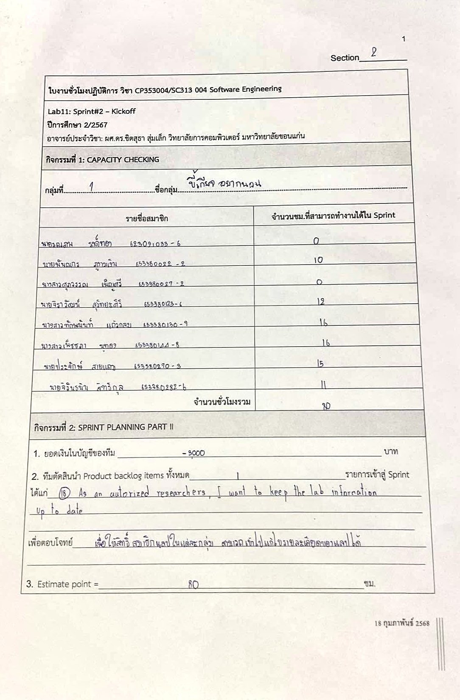
รายชื่อสมาชิก | รหัสนักศึกษา | จำนวนชม.ที่สามารถทำงานได้ใน Sprint
รณภพ รงค์ทอง | 623021033-6 | 0
พันณกร ภูงามเงิน | 653380022-6 | 10
ศุภวรรณ เพ็ญศรี | 653380027-2 | 10
จิราวัฒน์ สุวิทยะศิริ | 653380123-6 | 12
ทักษนันท์ แก้วกลม | 653380130-9 | 16
เพ็ชชภา นูทอง | 653380144-8 | 16
ประจักษ์ สายแถม | 653380270-3 | 15
จิรันธนิน สิทธิกุล | 653380282-6 | 11
จำนวนชั่วโมงรวม = |  | 90

